Graficas
Graficas de asistencia | Reporte mensual 08/2026
Vista ejecutiva por departamento / area

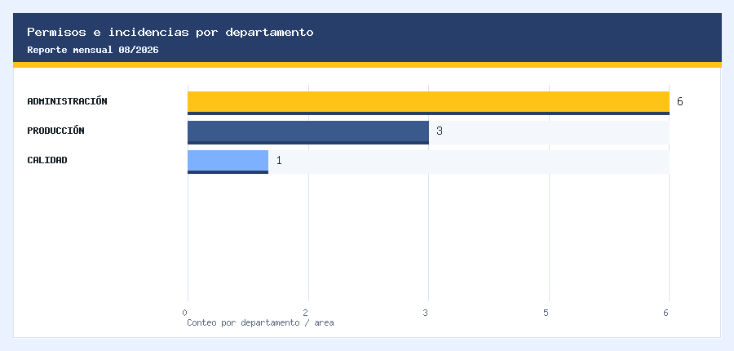
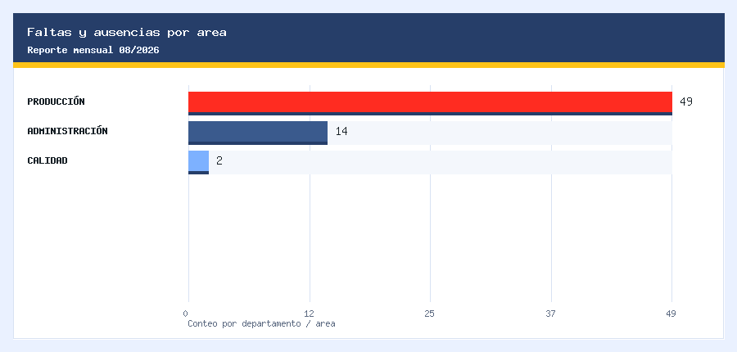

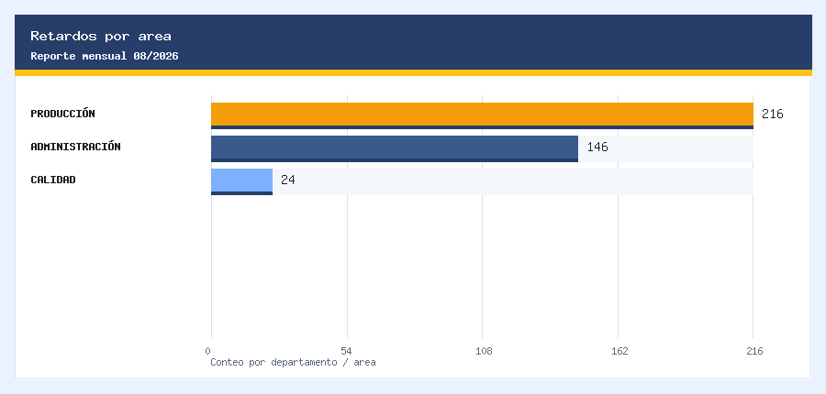
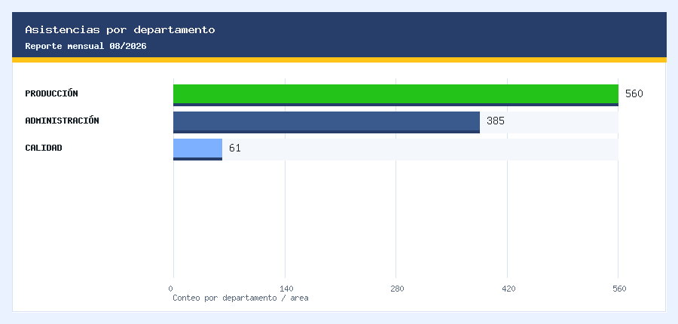

Datos: permisos e incidencias |  | Datos: ausencias |  | Datos: retardos |  | Datos: asistencias
Departamento | Total | Departamento | Total | Departamento | Total | Departamento | Total
ADMINISTRACIÓN | 6 | PRODUCCIÓN | 49 | PRODUCCIÓN | 216 | PRODUCCIÓN | 560
PRODUCCIÓN | 3 | ADMINISTRACIÓN | 14 | ADMINISTRACIÓN | 146 | ADMINISTRACIÓN | 385
CALIDAD | 1 | CALIDAD | 2 | CALIDAD | 24 | CALIDAD | 61

